상품제안서
코스텐 아이스보틀+치약칫솔세트 | 상품코드: S13512

 |  |  |  |  |  |  | 02-713-8555 | www.synergygift.co.kr
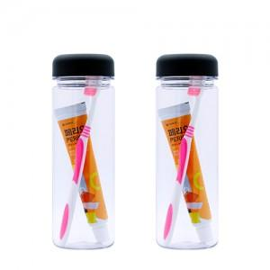

【상세/제작정보】 | <p><span style="font-size: 14pt;">※ </span><span style="font-size: 18.6667px;">UV컬러인쇄 가로 5cm 기준 단가입니다.</span></p><p><span style="font-size: 14pt;">​</span><span style="font-size: 18.6667px;">※ 흰색 배경 추가시 + 500원 추가 발생합니다.</span><span style="font-size: 14pt;">​</span></p>

【인쇄/포장옵션】 | 실크, 컬러인쇄(흰색배경X), 컬러인쇄(흰색배경O) / 포장지포장

【공급단가】 | 수량 | 100~ | 500~ | 1,000~ | 3,000~ | 5,000~
*VAT별도 | 단가 | 2,340원 | 2,280원 | 2,210원 | 2,100원 | 2,070원

【상품 URL】 | https://www.synergygift.co.kr:443/src/goods_detail.php?gdno=11111

